Curva de capacidad preliminar
 |  | ANEXO 2 ACUERDO 1833
Descripción: | En esta hoja se incluye la curva de carga esperada vs. la obtenida durante la prueba

NOTA: No se alcanzaron los puntos objetivos de 95% y 100% de la pontencia nominal. Los puntos presentados correspondel a 7,5 MW y +/- 7,5 MVAr

CTRL V

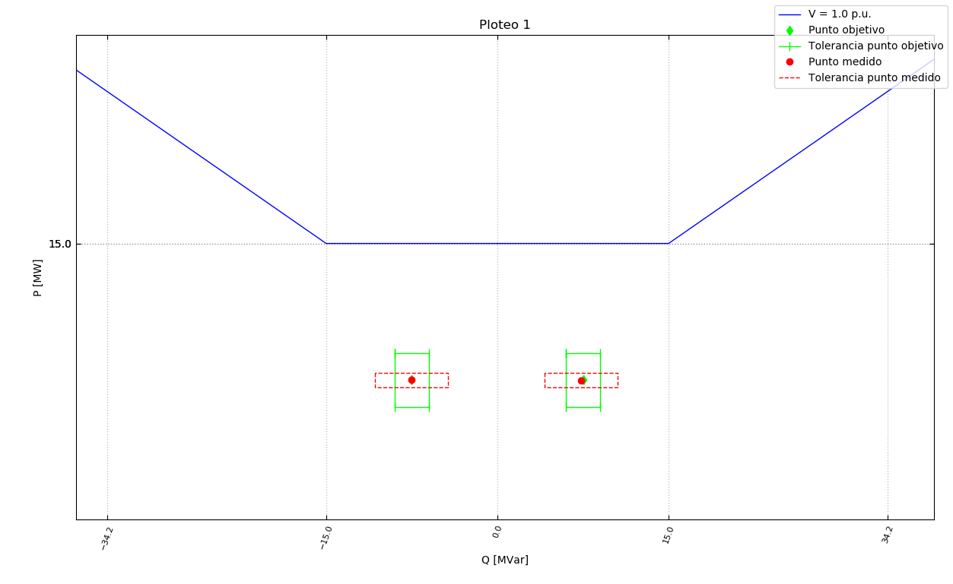

CTRL Q

CTRL FP

